General
 | limited quantity | new item | printed |  |  |  |  |  |  | TCD
 | موجودی محدود | محصول جدید | چاپی |  |  |  |  |  |  | تخفیف مشروط

* | POL محل بارگیری | Code کد | Product Type نوع محصول | Product Name نام محصول | Product Status وضعیت محصول | Packaging بسته بندی | Sts. In Crtn. ست در کارتن | Pcs. In Set تعداد در ست | Pcs. In Crtn. تعداد در کارتن | Crtn. EXW $ Fee قیمت کارتن | System Code | CBM (m3) ±%5 | Crtn. Weight (kg.) وزن کارتن ±%5 | Picture عکس | Brand | CartonL (mm) | CartonW (mm) | CartonH (mm) | Carton Layers | Production Type | Item L (mm) | Item W/D (mm) | Item H (mm) | Item Weight (gr.) | Volume (cc.)
* | BK | CB7142GCL | Candy Bowl / شكلات خوري | SUNSTAR / سان استار | Size 18 | GIFT | 12 | 1 | 12 | $8.40 | 25895H21 | 0.043 | 12.100 |  | DG | 580 | 246 | 302 | 3 | 2-piece | 185 | 110 | 140 | 880 | 650
* | BK | PL1183GCL | Platter / ديس | VETRO / وترو | - | GIFT | 12 | 1 | 12 | $6.95 | 22A47H21 | 0.023 | 9.280 |  | DG | 342 | 323 | 205 | 3 | Press | 295 | 180 | 25 | 685 | 650
* | BK | BL7192BSP | Bowl / كاسه | VENICE / ونيز | Size 10 Sprayed | BULK | 1 | 48 | 48 | $10.30 | 04AA8K0. | 0.041 | 6.980 |  | PG | 436 | 285 | 328 | 3 | Spin |  | 105 | 45 | 130 | 170
* | BK | BL7192BSP | Bowl / كاسه | VENICE / ونيز | Size 10 Sprayed | BULK | 1 | 72 | 72 | $13.40 | 04AA8L0. | 0.043 | 10.500 |  | PG | 650 | 330 | 200 | 3 | Spin |  | 105 | 45 | 130 | 170
* | BK | BL7020SCL | Bowl / كاسه | PERSIA / پرشیا | Size 12 | SHRINK | 8 | 6 | 48 | $5.65 | 04474K11 | 0.017 | 8.800 |  | KAVEH | 270 | 270 | 233 | 3 | Spin |  | 120 | 50 | 180 | 250
* | BK | BL7043GCL | Bowl / كاسه | DAYANA / دایانا | Size 12 | GIFT | 8 | 6 | 48 | $8.05 | 04545K21 | 0.044 | 8.800 |  | KAVEH | 511 | 338 | 253 | 3 | Spin |  | 120 | 50 | 175 | 250
* | BK | BL7043SCL | Bowl / كاسه | DAYANA / دایانا | Size 12 | SHRINK | 8 | 6 | 48 | $5.65 | 04545K11 | 0.016 | 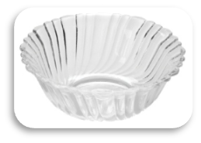 9.200 |  | KAVEH | 266 | 266 | 233
* | TB | IC7070GCL | Ice Cream Bowl / بستني خوري | TANDIS / تندیس | - | GIFT | 4 | 6 | 24 | $5.90 | 21633I21 | 0.025 | 8.770 |  | PG | 410 | 266 | 250 | 3 | 2-Piece | 95 | 95 | 110 | 300 | 170
* | BK | PL1102BSP | Platter / ديس | VENICE / ونيز | Sprayed | BULK | 1 | 12 | 12 | $9.35 | 22778H0. | 0.029 | 9.400 | 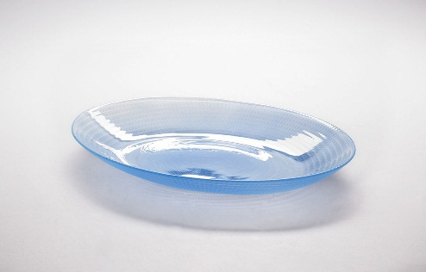 | PG | 480 | 220 | 270 | 3 | Spin | 320 | 250 | 40 | 730 | 1,300
* | BK | SD1140BSP | Salad Bowl / سالاد خوري | VENICE 2 / ونیز 2 | Sprayed | BULK | 1 | 8 | 8 | $7.65 | 18931G0. | 0.056 | 8.100 | 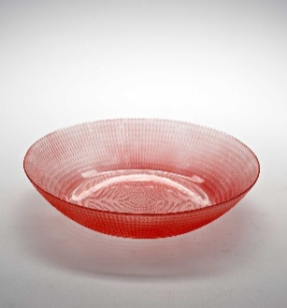 | PG | 535 | 315 | 330 | 3 | Spin |  | 285 | 55 | 790 | 2,000
* | BK | BL7067BCL | Bowl / كاسه | MORVARID / مروارید | Size 26 Tempered | BULK | 1 | 4 | 4 | $3.85 | 04765D01 | 0.037 | 7.700 |  | KAVEH | 496 | 270 | 280 | 3 | Press |  | 260 | 120 | 1,740 | 4,000
* | BK | BL7114SCL | Bowl / كاسه | VENICE / ونيز | Size 12 | SHRINK | 8 | 6 | 48 | $5.65 | 04813K11 | 0.018 | 10.500 | 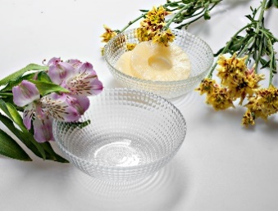 | KAVEH | 275 | 280 | 235 |  |  |  |  |  | 170
* | BK | BL7123GCL | Bowl / كاسه | BEAUTY / بيوتي | Size 16 | GIFT | 12 | 3 | 36 | $7.85 | 04C49121 | 0.039 | 11.850 |  | KAVEH | 340 | 339 | 337 | 3 | Spin |  | 155 | 70 | 300 | 500
* | BK | BL7233GCL | Bowl / كاسه | ARTHUR / آرتور | Size 12 | GIFT | 8 | 6 | 48 | $8.05 | 04A85K21 | 0.055 | 10.850 |  | KAVEH | 542 | 375 | 270 | 3 | Spin |  | 125 | 55 | 180 | 270
* | BK | BL7237GCL | Bowl / كاسه | BEAUTY / بيوتي | Size 12 | GIFT | 6 | 6 | 36 | $6.05 | 04A97J21 | 0.031 | 7.100 |  | KAVEH | 386 | 297 | 267 | 3 | Spin |  | 120 | 45 | 175 | 240
* | BK | BL7252BCL | Bowl / كاسه | PAPRIK 1 / پاپریک 1 | Lid | BULK | 1 | 24 | 24 | $7.05 | 84H59I01 | 0.023 | 7.330 |  | KAVEH | 430 | 220 | 240 | 3 | Press |  | 105 | 75 | 310 | 390

